상품제안서
초고휘도반사조끼 | 상품코드: F05405

 |  |  |  |  |  |  | 02-412-0044 | www.easy1.co.kr
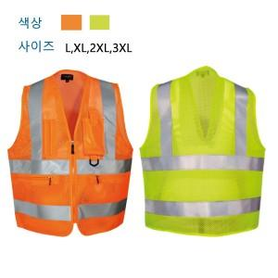

【상세/제작정보】 | ★ 인쇄 시 사이즈별 판비 수량 상관 없이 추가됩니다.

【인쇄/포장옵션】 | 실크 / 별도문의

【공급단가】 | 수량 | 50~ | 100~ | 500~ | 1,000~ | 2,000~
*VAT별도 | 단가 | 14,840원 | 14,300원 | 13,760원 | 13,220원 | 12,890원

【상품 URL】 | http://www.easy1.co.kr/src/goods_detail.php?gdno=5405

